箱唛扫码
Factory name (工厂名称) | 荣邦
PO. Number(订单号) | 81495-01
Style Code.(款号) | 7137-376
Product Code.(产品编号) | RECYCLE CARE LABEL RECYCLE COMPONENT LABEL BLANK CARE LABEL | Carton No.(箱号):
Inner Packages(包装方式） | 2000pcs/ bundle | 1\1
SIZE/qty (尺码/数量) | 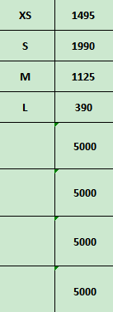
Carton Dimension（箱规） | 20*30*40 | Country of Origin：
Gross Weight（毛重） | 5.1KG | Made In China
Net Weight（净重） | 4.7KG
Remark（备注）

07137376600015
07137376600022
07137376600039
07137376600046

